상품제안서
아이 테크타올 (M) 40x80 스포츠타올 쿨타올 항균타올 캠핑타올 친환경타올 | 상품코드: F28381

 |  |  |  |  |  |  | 02-412-0044 | www.easy1.co.kr
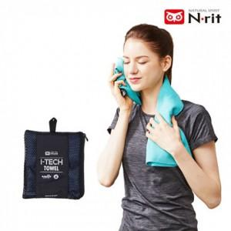

【상세/제작정보】 | 기본수량 미만 인쇄불가

【인쇄/포장옵션】 | 실크, 전사 / 포장불가능

【공급단가】 | 수량 | 50~ | 100~ | 500~ | 1,000~ | 2,000~
*VAT별도 | 단가 | 8,580원 | 8,430원 | 8,220원 | 8,070원 | 7,860원

【상품 URL】 | http://www.easy1.co.kr/src/goods_detail.php?gdno=28381

